시트1
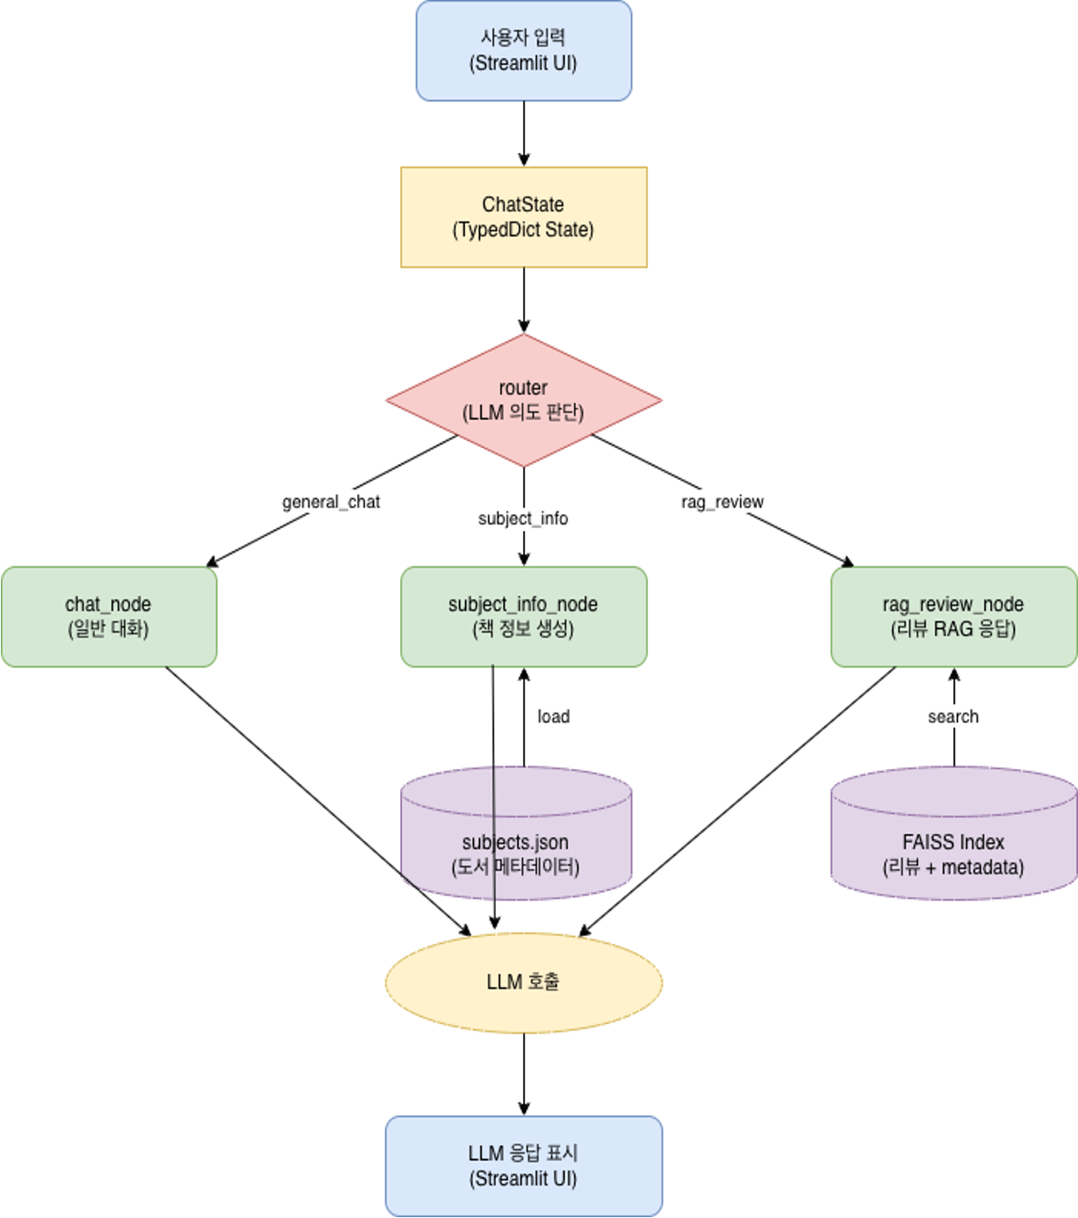
신입기수 교육세션 - RAG Agent 과제 명세서
프로젝트 목표 | 도서 「달러구트 꿈 백화점」에 대한 정보를 제공하는 RAG AI AGENT 챗봇 구현

담당자 | 김아연, 박준범, 임수빈
산출물 목록 | 프로젝트 코드 | https://github.com/rlakdus/YBIGTA_newbie_team_project
데이터셋 | 내용 | 교보문고, 리디북스, yes24 리뷰 (database/preprocessed_reviews_{sitename}.csv)
 | 특징 | 500개 이상의 리뷰 데이터 포함, 공통으로 rating, content 포함
전체 파이프라인 | 데이터 구축 | 단계 |  | 설명
 |  | Data Loader |  | CSV 리뷰 데이터 로딩
 |  | Text Clean |  | 중복 리뷰 제거, 5자 미만 제거, 결측치 처리
 |  | Text Classification |  | 리뷰 길이 기반 카테고리 분류 (short/mid/long)
 |  | Text Split |  | 긴 리뷰를 문단 단위로 분할 (RecursiveCharacterTextSplitter, chunk_size=150)
 |  | Solar Embedding |  | snunlp/KR-SBERT-V40K-klueNLI-augSTS 모델로 벡터 변환
 |  | Vector DB 구축 |  | 리뷰 벡터 FAISS 인덱스 생성
 |  | Metadata 생성 |  | meta.json 저장
 | 사용자 시나리오 | 질문 입력 |  | 사용자 질문 (예시: "이 책 리뷰 어때?")
 |  | State 초기화 |  | ChatState 생성 (TypedDict: user_input, messages, retrieved_docs 등)
 |  | Router 실행 |  | LLM이 질문 의도 분석 (System Prompt + Structured Output 사용)
 |  | 노드 선택 |  | general_chat / subject_info / rag_review 중 하나 선택
 |  | 노드 실행 |  | 선택된 노드 내부 LLM 호출 및 로직 수행
 |  | 응답 반환 |  | Streamlit UI에 출력

기능 명세서와 전체 파이프라인들은 과제에 맞게 수정바랍니다. / 로직은 Draw.io로 그려서 CSV와 README에 첨부바랍니다.
프로젝트 기능 명세서 | 시스템 구축 파이프라인 | # | 모듈 | 설명 | 입력 | 출력 | 비고
 |  | 1 | Review Data Loader | CSV 리뷰 데이터 로딩 | CSV | 원문 리뷰 텍스트
 |  | 2 | Text Clean | 중복/결측 리뷰 제거 | 원문 텍스트 | 정제 텍스트
 |  | 3 | Text Classification | 리뷰 길이 기반 카테고리 분류 | 정제 텍스트 | short/ mid/ long 라벨
 |  | 4 | Text Split | 긴 리뷰 문단 단위 분할 | 정제 택스트 | chunk 단위 텍스트
 |  | 5 | SBERT Embedding | 리뷰 문장 벡터 변환 | 정제 텍스트 | 벡터 | SBERT 모델
 |  | 6 | Vector DB 구축 | 검색용 DB 구축 | 벡터 | faiss.index 파일 (metadata 포함)
 |  | 7 | Metadata 생성 | 리뷰 길이, 평점 등 정보 저장 | 리뷰 텍스트 | meta.json | 디버깅 및 데이터 관리 용도
 | 사용자 실시간 흐름 | # | 모듈 | 설명 | 입력 | 출력 | 비고
 |  | 1 | 사용자 질문 입력 | 채팅 입력 | 텍스트 | user_input 텍스트
 |  | 2 | Router | 질문 의도 분석 | user_input 텍스트 | 노드 이름 (string) | Structured Output 사용
 |  | 3 | general_chat_node | 일반 대화 처리 | user_input messages (히스토리) | 응답 텍스트 | Solar LLM 직접 호출, CHAT_PROMPT 사용
 |  | 4 | subject_info_node | 책의 기본 정보 제공 | user_input | 텍스트 응답 | json 기반
 |  | 5 | rag_review_node | 유사도 기반 리뷰 검색 후LLM으로 답변 생성 | user_input + chat_history 텍스트 | 텍스트 응답+ 참고 리뷰 (3개) | RAG 구조:1. 질문 재작성2. FAISS 검색3. LLM 요약
 |  | 6 | retrieve | 벡터 DB에서 유사 리뷰 검색(카테고리별 5/5/2개 = 총 12개) | query 문자열 | Document 리스트(12개) | FAISS similarity_search카테고리별 균형 검색
 |  | 7 | Question Rewriting | 대화 맥락을 반영하여 질문 재작성 | chat_history+ user_input | 재작성된 질문 | ChatPromptTemplate+ Solar LLM
 |  | 8 | ChatState | 상태 관리 (TypedDict 기반) | 상태 dict | 업데이트된 상태 | LangGraph StateGraph user_input, messages,retrieved_docs 등
 |  | 9 | Streamlit UI | 채팅 인터페이스, 사이드바,참고 리뷰 Expander | 사용자 입력, LLM 응답 | 웹 페이지 화면
대시보드 구성 |  | 섹션 |  | 구성 요소 | 예시
 |  | ① 채팅 인터페이스 |  | 사용자 질문 입력창, AI 응답 표시 영역 | 사용자: "안녕", 챗봇:"안녕하세요."
 |  | ② 사용 가이드 |  | 사이드바에 질문 예시 제공 | "이 책 작가가 누구야?", "리뷰 보여줘", "안녕?" 등
 |  | ③ 대화 수 통계 |  | 사이드바 하단에 총 대화 수 표시 | st.metric("총 대화 수", len(user_messages)). Ex) 3
 |  | ④ 참고 리뷰 표시 |  | RAG 노드 실행 시 검색된 리뷰 3개를 Expander로 표시 | 출처(교보문고/YES24/리디북스), 평점, 리뷰 내용(200자 요약)
 |  | ⑤ 대화 초기화 버튼 |  | 사이드바 상단에 위치, 세션 초기화 기능 | st.button("🗑️ 대화 초기화") → st.session_state.messages = []

